상품제안서
신형맥가이버수저포크 | 상품코드: S13493

 |  |  |  |  |  |  | 02-713-8555 | www.synergygift.co.kr
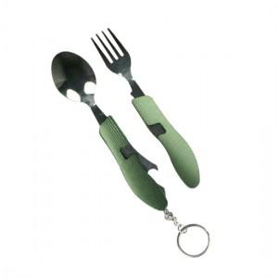 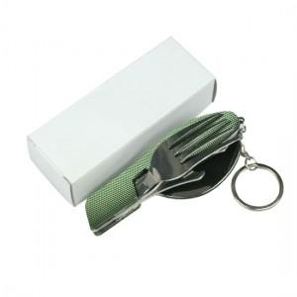

【상세/제작정보】 | 야외 등산산 용품으로 꼭 필요한 세가지 포함

【인쇄/포장옵션】 | 레이저 / 포장지포장

【공급단가】 | 수량 | 100~ | 300~ | 500~ | 1,000~ | 3,000~
*VAT별도 | 단가 | 3,250원 | 3,200원 | 3,120원 | 3,000원 | 2,870원

【상품 URL】 | https://www.synergygift.co.kr:443/src/goods_detail.php?gdno=11041

